Por_qué_inadmitimos
¿Por qué se inadmiten solicitudes?
Inadmisiones por causa | Número | Porcentaje
Art. 18.1 | 1,163 | 6.06%
Art. 18.1 a | 1,571 | 8.19%
Art. 18.1 b | 622 | 3.24%
Art. 18.1 c | 1,897 | 9.89%
Art. 18.1 d | 4,599 | 23.97%
Art. 18.1 e | 2,544 | 13.26%
D.A 1ª 1 | 2,066 | 10.77%
D.A.1ª 2 | 3,420 | 17.83%
Otros | 1,303 | 6.79%
Total | 19,185 | 100%

Nota 1:
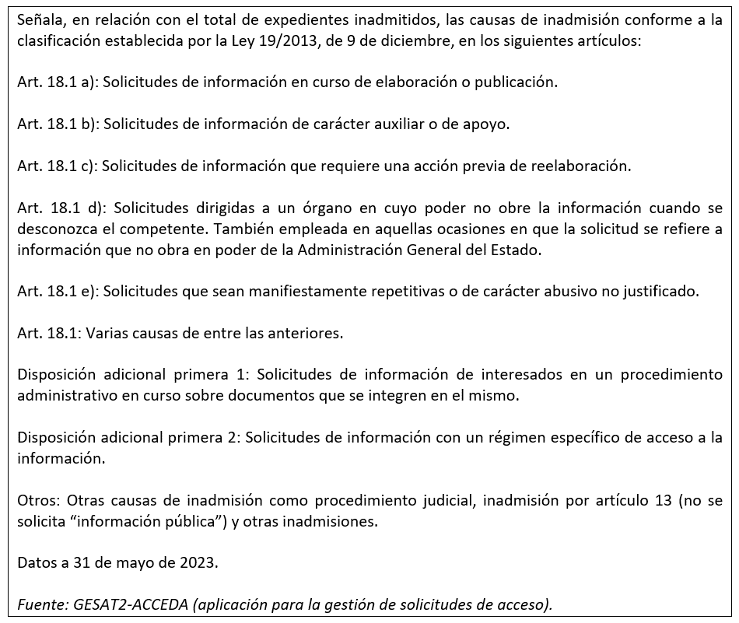

Cómo_concedemos_el_acceso
¿Cómo concedemos el acceso?
Tipo de concesión | Número | Porcentaje
Concesión | 47,060 | 85.48%
Concesión parcial Art. 14.1 | 1,612 | 2.93%
Concesión parcial Art. 18.1 | 4,500 | 8.17%
Concesión parcial art. 15 | 625 | 1.14%
Otros | 1,256 | 2.28%
Total | 55,053 | 100%

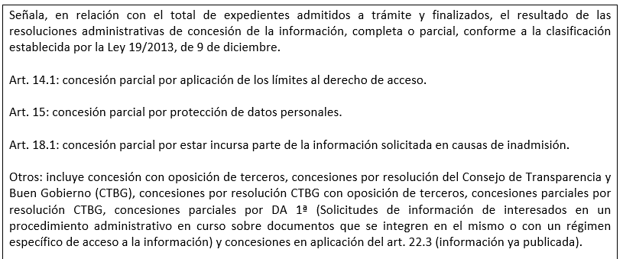
Nota 1:
Nota 1:

